상품제안서
원터치부채(원형)-수박 | 상품코드: F26632

 |  |  |  |  |  |  | 02-412-0044 | www.easy1.co.kr
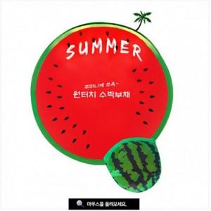

【상세/제작정보】 | <span style="font-size: 12pt;"><b>* 배송비- 한박스 1000개/ 6000원별도</b></span>

【인쇄/포장옵션】 | 실크 / OPP(비닐)

【공급단가】 | 수량 | 1,000~ | 2,000~ | 3,000~ | 5,000~ | 10,000~
*VAT별도 | 단가 | 500원 | 490원 | 480원 | 460원 | 440원

【상품 URL】 | https://dev.easy1.co.kr:443/src/goods_detail.php?gdno=26632

